D1 Mini
 |  | Digit
 |  | 15,14,12,13
 |  | NIXI | ZM1000 | Z590 | NIXI | LED | VFD | NIXI | NUMITRON
D1 Mini lábak |  | Multiplexes |  |  | No_Multiplex | MM5450 | Max 6921AWI | PCF | Max 7219 | VFD Duál |  | MM5450 BIG LED |  |  | IV-6 |  | IVL-2
RST | RST |  |  |  |  |  |  |  |  | Szegment | 16,15,14,13,2,0,1,3 | Szegment | 25,26,27,28,29,30,31,32 | Szegment | 7,9,2,4,8,5,6,3 | Szegment | 11,13,5,8,3,12,2,1
A0 | ADC0 |  |  |  |  |  |  |  | Potméter | Digit | 11,10,9,8,7,6,5,4 |  | 17,18,19,20,21,22,23,24 | digit | 19,18,17,16 | Digit. | 10,9,4,0
D0 | IO 16 | 74141-A | A | A |  |  |  | Tizedespont | Nyomó- 1 | Temp | pin 4 |  | 9,10,11,12,13,14,15,16 | temp | 4
D5 | IO 14 | ÓRA 1 | PERC10 | ÓRA 1 |  | ENABLE | Max6921-DIN | A | Max7219-CLK | Radar be | (pin 16) |  | 1,2,3,4,5,6,7,8 | Blank | 15
D6 | IO 12 | PERC10 | ÓRA 1 | PERC10 |  | CLOCK-IN | Max6921-LOAD | B | Wifi/Ds3231 |  |  | Digit | 33, 34 | Din | 5
D7 | IO 13 | PERC1 | ÓRA 10 | PERC1 |  | DATA-IN | Max6921-CLK | C | Max7219-DIN | Radar ki | (pin 2) | Temp | pin 2 | Load | 0
D8 | IO 15 | ÓRA 10 | PERC1 | ÓRA 10 |  | BRIGHTNES | Max6921-BLANK |  | Max7219-LOAD |  |  |  |  | CLK | 2
3V3 | 3v3 | 3V3 | 3V3 | 3V3 | 3V3 | 3V3 | 3V3 | 3V3 | 3V3 |  | IV-11 |  |  | Temp | 4
TX | IO 1 |  |  |  |  |  |  |  |  | Szegment | 11,12,13,14,15,16,17,18
RX | IO 3 |  | Szenzor |  |  |  |  |  |  | Digit | 5,4,3,2,1,0 |  |  |  |  | LD8035
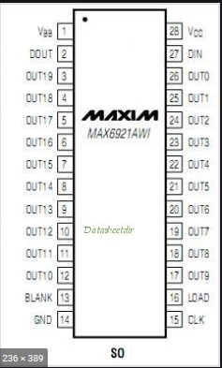
D1 | IO 5 | 74141-B | B | B |  |  | Fűtés+ | SCL | DS3231-SCL | Temp |  |  |  |  | Szegment | 7,9,2,4,8,5,6,3
D2 | IO 4 | 74141-C | C | C |  |  | DS18B20 | SDA | DS3231-SDA |  |  |  |  |  | digit | 14,15,19,18,17,16
D3 | IO 0 | 74141-D | D | D |  |  | Fűtés- | DS18B20 | DS18B20 |  | 10 Digit VFD |  |  |  | temp | 3
D4 | IO 2 | Kettőspont | Kettőspont | Kettőspont |  | DS18B20 |  | D | Nyomó-2 |  |  |  |  |  | Max6921-DIN | D1 | 5
GND | GND | GND | GND | GND | GND | GND | GND | GND | GND | Szegment | 0,2,5,6,4,1,3,7 |  |  |  | Max6921-LOAD | D3 | 0
5V | USB | 5V | 5V | 5V | 5V | 5V | 5V | 5V | 5V | Digit | 11,17,12,16,13,14,15,19 |  |  |  | Max6921-CLK | D4 | 2
 |  |  |  |  |  |  |  |  |  |  |  |  |  |  | Max6921-BLANK | D8 | 15
NodeMCU
1 | 3V3 |  |  |  | 3V3 |  |  | 2,3,0,1
2 | GND |  |  |  | GND |  | digit | 0,1,4,5,2,3
3 | TX | IO-1 |  |  | Enkoder-1
4 | RX | IO-3 |  |  | Enkoder-2
5 | D8 | IO-15 |  |  | Kettőspont
6 | D7 | IO-13 |  |  | 74HC595-SCK
7 | D6 | IO-12 |  |  | 74HC595-RCK
8 | D5 | IO-14 |  |  | 74HC595-SER
9 | GND |  |  |  | GND
10 | 3V3 |  |  |  | 3V3
11 | D4 | IO-2
12 | D3 | IO-0
13 | D2 | IO-4 |  |  | Oled-SDA | DS18B20
14 | D1 | IO-5 |  |  | Oled-SCL
15 | D0 | IO-16 |  |  | Encoder-ny.g.

ESP-32
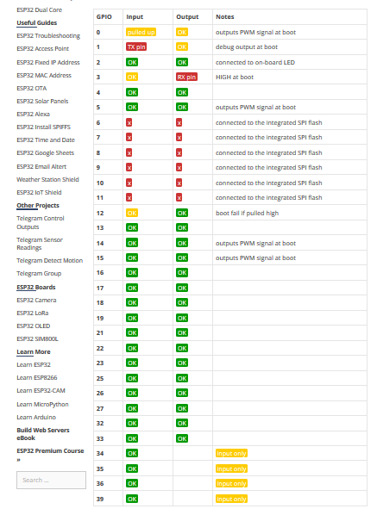
2x18 láb |  |  |  |  | 2x20 láb |  |  |  |  | 2x20 láb | Új verzió
ESP-32 I/O | NIXI | VFD |  | MAX6921 | ESP-32 I/O | NIXI | VFD |  | MAX6921 | ESP-32 I/O | NIXI | VFD |  | MAX6921
19 | óra 10 | óra 10 |  | OUT 9 | 5 | óra 10 | óra 10 |  | OUT 9 | 25 | óra 10 | óra 10 |  | OUT 9
18 | óra 1 | óra 1 |  | OUT 8 | 23 | óra 1 | óra 1 |  | OUT 8 | 0 | óra 1 | óra 1 |  | OUT 8
5 | perc 10 | perc 10 |  | OUT 7 | 19 | perc 10 | perc 10 |  | OUT 7 | 19 | perc 10 | perc 10 |  | OUT 7
17 | perc 1 | perc 1 |  | OUT 2 | 33 | perc 1 | perc 1 |  | OUT 2 | 33 | perc 1 | perc 1 |  | OUT 2
16 | mperc 10 | mperc 10 |  | OUT 1 | 18 | mperc 10 | mperc 10 |  | OUT 1 | 18 | mperc 10 | mperc 10 |  | OUT 1
4 | mperc1 | mperc1 |  | OUT 0 | 26 | mperc1 | mperc1 |  | OUT 0 | 26 | mperc1 | mperc1 |  | OUT 0
2 | RGB | RGB |  |  | 22 | RGB | RGB |  |  | RX | RGB | RGB
15 | DP |  |  |  | 27 | DP |  |  |  | 27 | DP
23 | DS18B20 | DS18B20 |  |  | 25 | DS18B20 | DS18B20 |  |  | TX | DS18B20 | DS18B20
12 | 74141 A | BLANK | A | OUT14 | 32 | 74141 A | BLANK | A | OUT14 | 21 | 74141 A | BLANK | A | OUT14
27 | 74141 B | DIN | B | OUT17 | 16 | 74141 B | DIN | B | OUT17 | 16 | 74141 B | DIN | B | OUT17
14 | 74141 C | LOAD | C | OUT 10 | 4 | 74141 C | LOAD | C | OUT 10 | 22 | 74141 C | LOAD | C | OUT 10
13 | 74141 D | CLK | D | OUT 19 | 17 | 74141 D | CLK | D | OUT 19 | 17 | 74141 D | CLK | D | OUT 19
32 | Alarm Stop | Alarm Stop | E | OUT18 | 0 | Alarm Stop | Alarm Stop | E | OUT18 | 2 | Alarm Stop | Alarm Stop | E | OUT18
33 | Alarm ki | Alarm ki | F | OUT 16 | 2 | Alarm ki | Alarm ki | F | OUT 16 | 5 | Alarm ki | Alarm ki | F | OUT 16
21 | SDA | SDA | G | OUT 12 | 3/RX | RX | RX | G | OUT 12 | 4 | SDA | SDA | G | OUT 12
22 | SCL | SCL | H | OUT11 | 1/TX | TX | TX | H | OUT11 | 32 | SCL | SCL | H | OUT11
25 | Szenzor 1 | Szenzor 1 |  |  | 35 | Szenzor 1 | Szenzor 1 |  |  | 35 | Szenzor 1 | Szenzor 1
26 | Szenzor 2 | Szenzor 2 |  |  | 34 | Szenzor 2 | Szenzor 2 |  |  | 34 | Szenzor 2 | Szenzor 2
SVN | 3K3 | 3V3-ra |  |  | SVN | 3K3 | 3V3-ra |  |  | SVN | 3K3 | 3V3-ra
SVP | 3K3 | 3V3-ra |  |  | SVP | 3K3 | 3V3-ra |  |  | SVP | 3K3 | 3V3-ra
 |  |  |  |  | 21
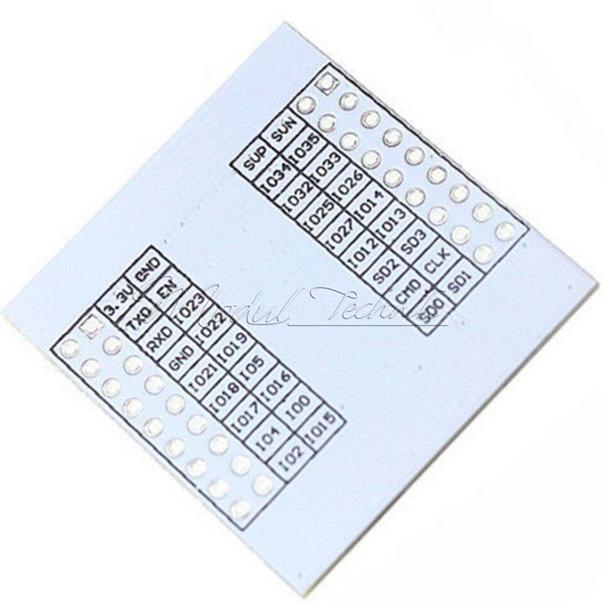
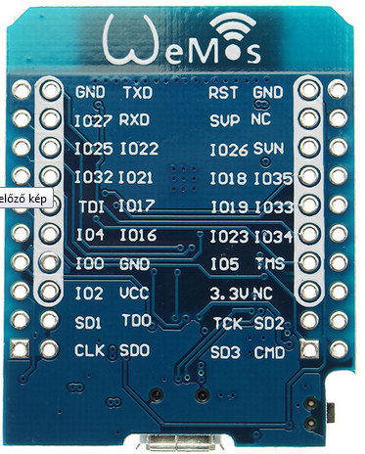
 |  |  |  |  |  |  |  |  |  | 23 | FŰTÉS ki

